Quantidade Tomadas
Comodo | Area (m²) | Perimetro (m) | Numero Pontos de Tomada |  | Potencia Tomada | Numero Lampadas | Potencia Lampadas | TOMADAS | ILUMINAÇÃO
 |  |  | Minimo | Escolhido
Lavanderia | 6 | 10 | 3 | 4 | 3x 600VA+ 1x100VA | 1 | 100 VA
Cozinha | 10.425 | 14 | 4 | 4 | 3x 600VA + 1x 100VA | 1 | 160 VA
Sala Jantar | 12.285 | 14.5 | 3 | 3 | 3x 100VA | 1 | 160 VA
Escritorio | 7.98 | 11.3 | 3 | 3 | 3x 100VA | 1 | 100 VA
Sala Estar | 12.54 | 14.5 | 3 | 5 | 5x 100VA | 1 | 160 VA
Circulação | 3.1342 | 8.29 | 1 | 1 | 1x 100VA | 1 | 100 VA
Sala Intima | 10.5825 | 13.4 | 3 | 3 | 3x 100VA | 1 | 160 VA
Suite 01 | 12.0704 | 13.8974 | 3 | 7 | 7x100VA | 1 | 160 VA
Suite 02 | 10.85 | 13.2 | 3 | 5 | 5x100VA | 1 | 160 VA
Suite 03 | 15.8317 | 16.81 | 4 | 6 | 6x100VA | 1 | 220 VA
W.C Suite 01 | 2.88 | 7.2 | 1 | 1 | 1x600VA | 1 | 100 VA
W.C Suite 02 | 3.72 | 8.6 | 1 | 1 | 1x600VA | 1 | 100 VA
W.C Suite 03 | 2.88 | 7.2 | 1 | 1 | 1x600VA | 1 | 100 VA
W.C Social | 2.88 | 7.2 | 1 | 1 | 1x 600VA | 1 | 100 VA
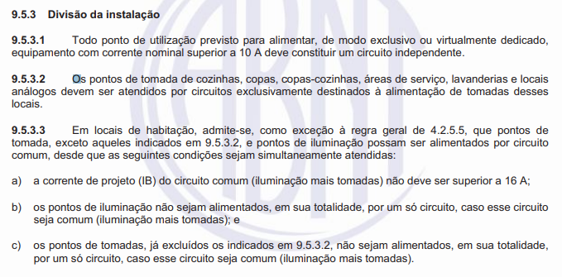
Despensa | 2.5 | 6.5 | 1 | 1 | 1x 100VA | 1 | 100 VA
Area Externa | 0 | 0 | 0 | 0 | 0 | 2 | 2x100 VA
TOTAL |  |  |  |  | 10800 |  | 2180 VA

Lista Materiais
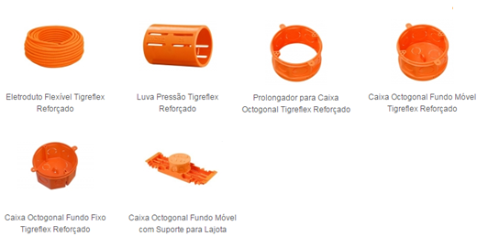
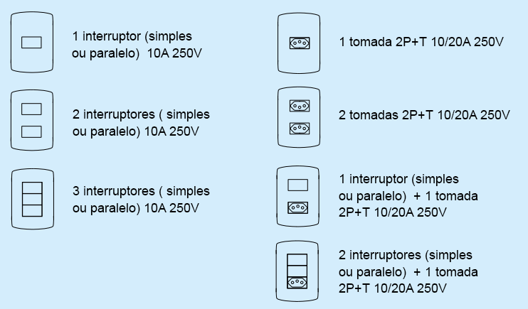
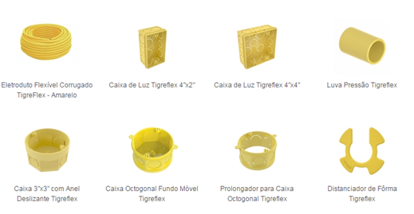
Item | Descrição | Unid | Quant.
1 | Cabo Flexivel 0,75kv Vermelho 2,5mm² | m | 350 | 311.5016
2 | Cabo Flexivel 0,75kv Azul 2,5mm² | m | 250 | 210.8615
3 | Cabo Flexivel 0,75kv Verde 2,5mm² | m | 200 | 173.8895
4 | Cabo Flexivel 0,75kv Vermelho 4 mm² | m | 75 | 51.3365 | 50 | 25
5 | Cabo Flexivel 0,75kv Azul 4 mm² | m | 75 | 51.3365
6 | Cabo Flexivel 0,75kv Verde 4 mm² | m | 75 | 51.3365
7 | Cabo Flexivel 0,75kv Vermelho 6 mm² | m | 6 | 3
8 | Cabo Flexivel 0,75kv Azul 6 mm² | m | 2 | 1
9 | Cabo Flexivel 0,75kv Verde 6 mm² | m | 2 | 1
10 | Eletroduto Flexivel Corrugado 32mm | m | 10 | 4.65
11 | Eletroduto Flexivel Corrugado 25mm | m | 200 | 155.6344
12 | Caixa 4x2" | Und. | 45
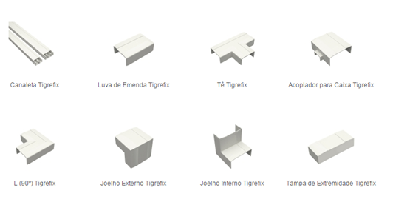
13 | Caixa Octagonal 4x4" | Und. | 15
14 | Caixa 3"x 3" | Und. | 2
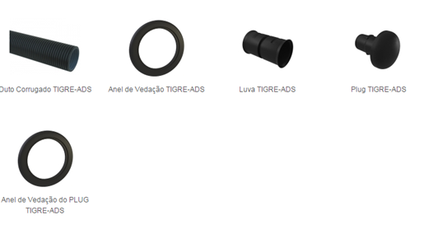
15 | Conjunto Interruptor Simples 1T 10A 250V 4x2" | Und. | 3
16 | Conjunto 2 Interruptor Simples 1T + 1 Tomada 2P+T 10A 250V 4x2" | Und. | 2
17 | Conjunto 2 Tomadas 2P+T 10A 250V 4x2" | Und. | 9
18 | Conjunto 1 Tomada 2P+T 10A 250V 4x2" | Und. | 17
19 | Conjunto 1 Tomada 2P+T 20A 250V 4x2" | Und. | 4
20 | Conjunto 1 Interruptor Simples 1T + 1 Tomada 2P+T 10A 250V 4x2" | Und. | 10
21 | Centro de Distribuição 16 Circuitos CEPISA | Und. | 1
22 | Disjuntor Termomagnetico Monopolar 16A | Und. | 5
23 | Disjuntor Termomagnetico Tripolar 40A | Und. | 1
24 | Disjuntor Diferencia Residual Bipolar 30mA/10A | Und. | 1
25 | Disjuntor Diferencia Residual Bipolar 30mA/16A | Und. | 1
26 | Disjuntor Diferencia Residual Bipolar 30mA/20A | Und. | 3
27 | Disjuntor Diferencia Residual Bipolar 30mA/25A | Und. | 1
28 | DPS Monopolar 25kA 275V | Und. | 4

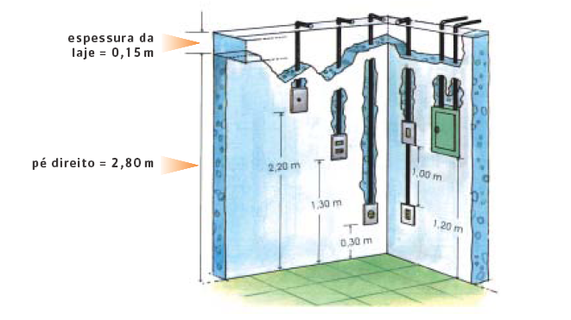
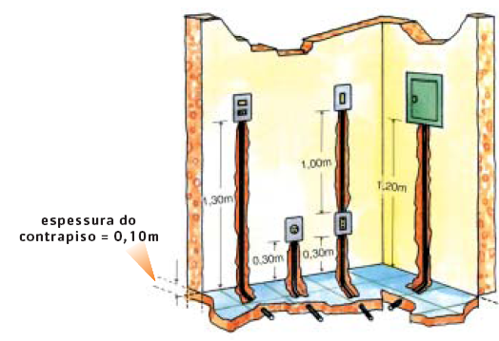

 |  |  |  |  |  |  | 1.65 | 2.5 | 1.6
 |  |  |  |  |  |  | 0.9
 |  |  |  |  |  |  | 0.6

